手順書
操作手順書 |  |  |  |  | 作成日時：2019/10/24-15:02:20

 | １．操作環境

 |  |  | シナリオファイル名 | C:\Users\Administrator\Desktop\動作確認手順\引当状況照会.winsnr

 | ２．操作手順

 |  | ２．１．シナリオ：引当状況照会
 |  |  | ２．１．１．[入庫予定詳細 （OM）]ウィンドウ |  |  | 確認日 | 結果
 |  |  | 画面 | 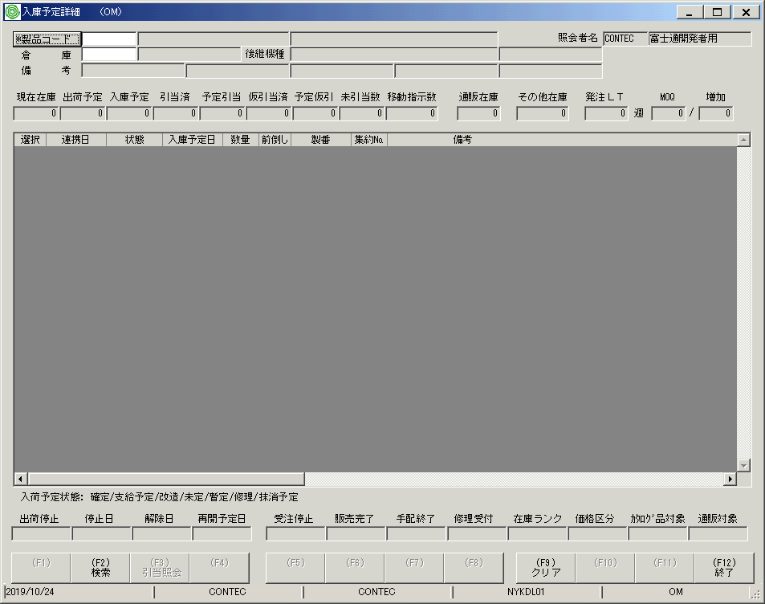
 |  |  | 操作内容 | 「入庫予定詳細 （OM）」ウィンドウを初期画面表示します。

 |  |  | ２．１．２．[入庫予定詳細 （OM）]ウィンドウ |  |  | 確認日 | 結果
 |  |  | 画面 | 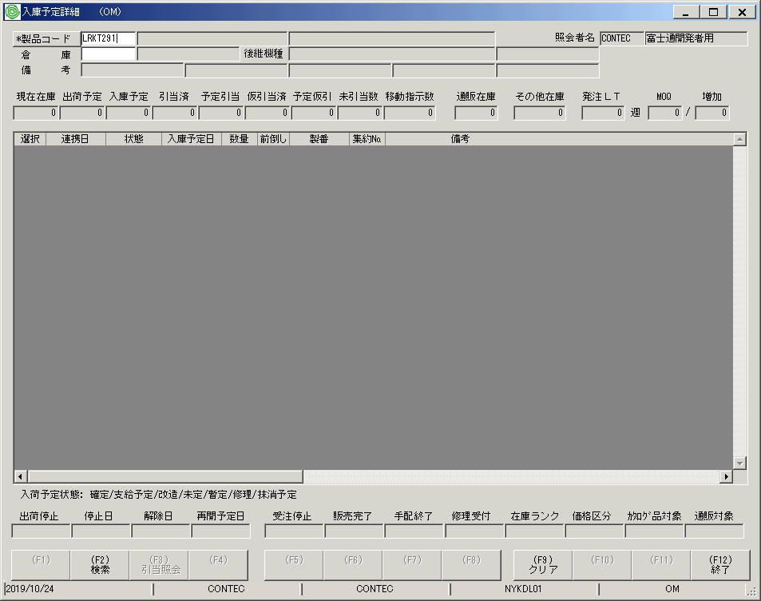
 |  |  | 操作内容 | 「製品コード」を入力します。

 |  |  | ２．１．３．[入庫予定詳細 （OM）]ウィンドウ |  |  | 確認日 | 結果
 |  |  | 画面 | 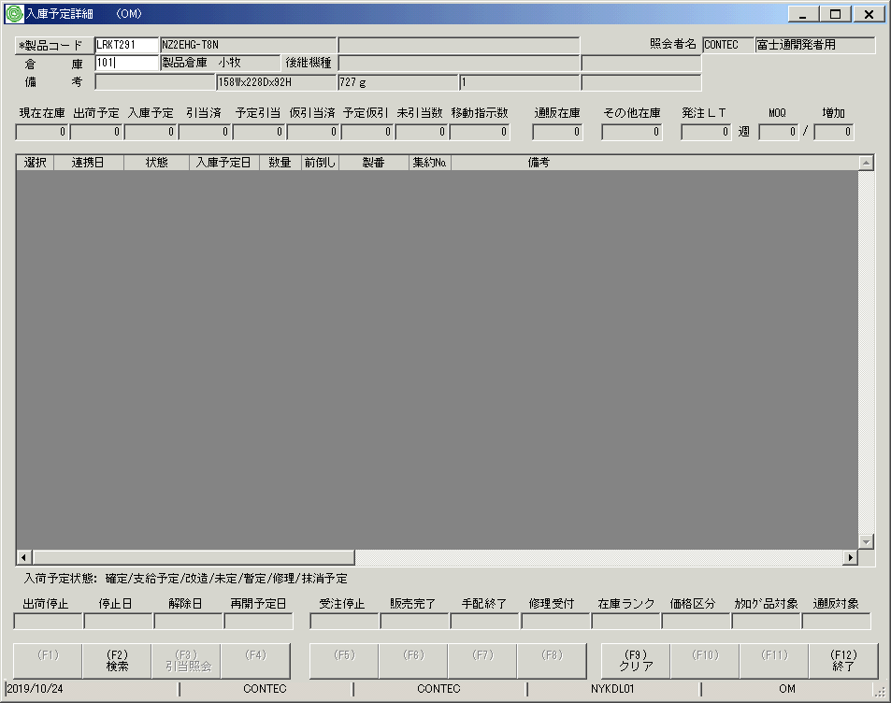
 |  |  | 操作内容 | 「倉庫」を入力してEnterキーを押します。

 |  |  | ２．１．４．[入庫予定詳細 （OM）]ウィンドウ |  |  | 確認日 | 結果
 |  |  | 画面 | 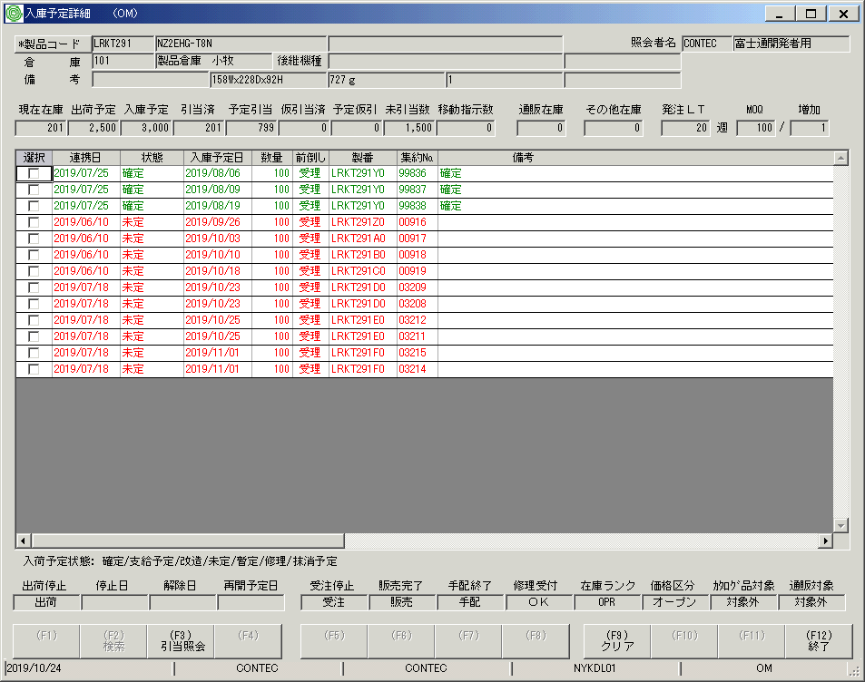
 |  |  | 操作内容 | 明細が表示されます。

 |  |  | ２．１．５．[入庫予定詳細 （OM）]ウィンドウ |  |  | 確認日 | 結果
 |  |  | 画面 | 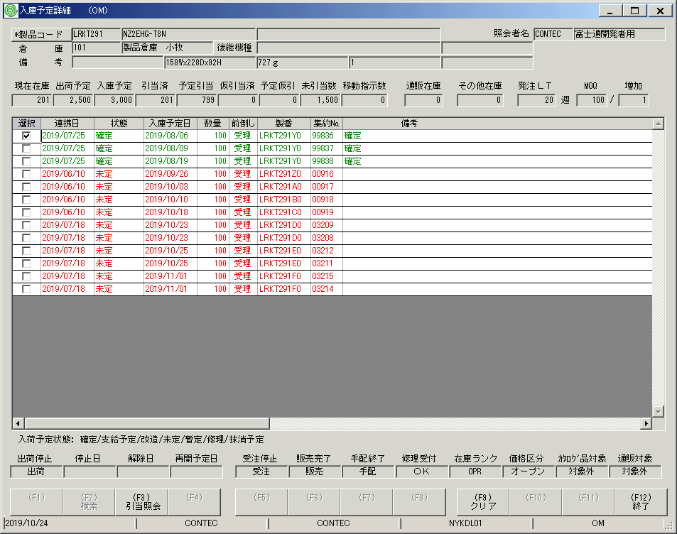
 |  |  | 操作内容 | 明細行のチェックボックスにチェックを入れ、「引当照会」をクリックします。

 |  |  | ２．１．６．[引当状況照会]ウィンドウ |  |  | 確認日 | 結果
 |  |  | 画面 | 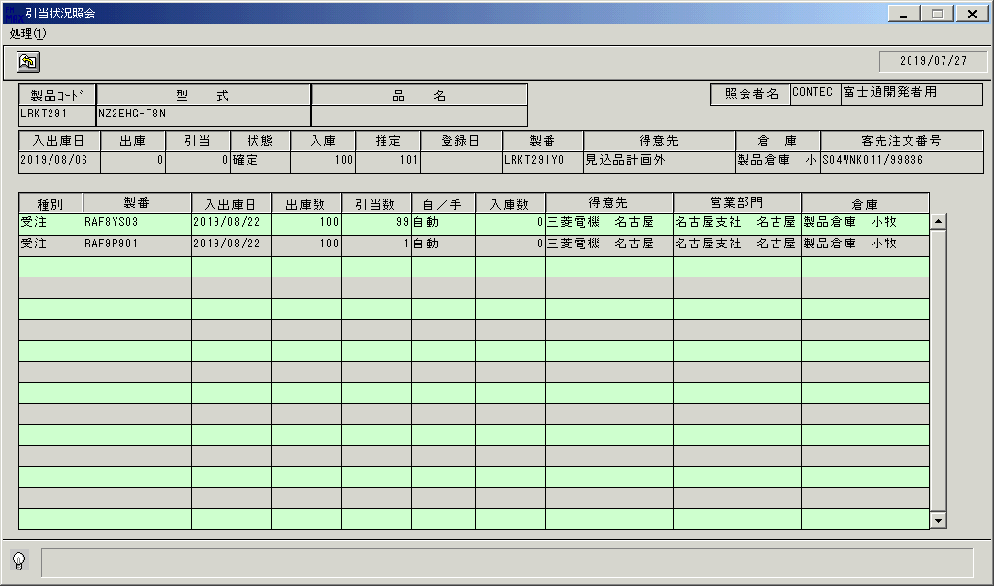
 |  |  | 操作内容 | 「引当状況照会」ウィンドウが表示されます。

 |  |  | ２．１．７．[引当状況照会]ウィンドウ |  |  | 確認日 | 結果
 |  |  | 画面 | 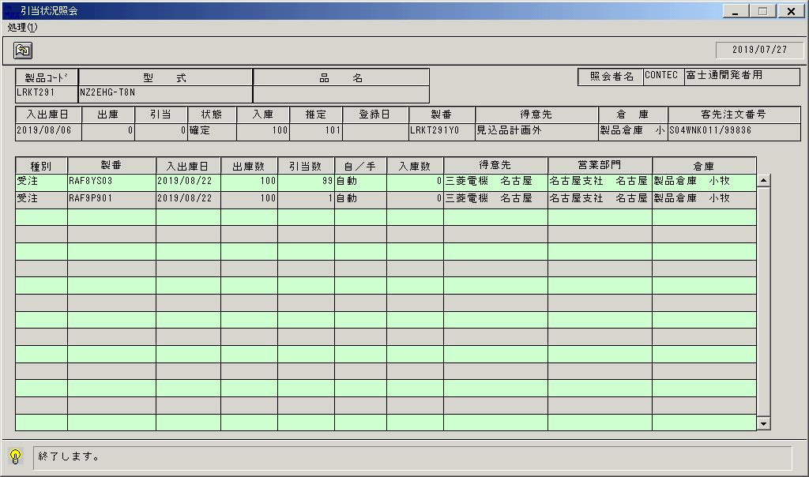
 |  |  | 操作内容 | 終了ボタンをクリックし、ウィンドウを閉じます。

 |  |  | ２．１．８．[入庫予定詳細 （OM）]ウィンドウ |  |  | 確認日 | 結果
 |  |  | 画面 | 
 |  |  | 操作内容 | 「クリア」をクリックします。

 |  |  | ２．１．９．[入庫予定詳細 （OM）]ウィンドウ |  |  | 確認日 | 結果
 |  |  | 画面 | 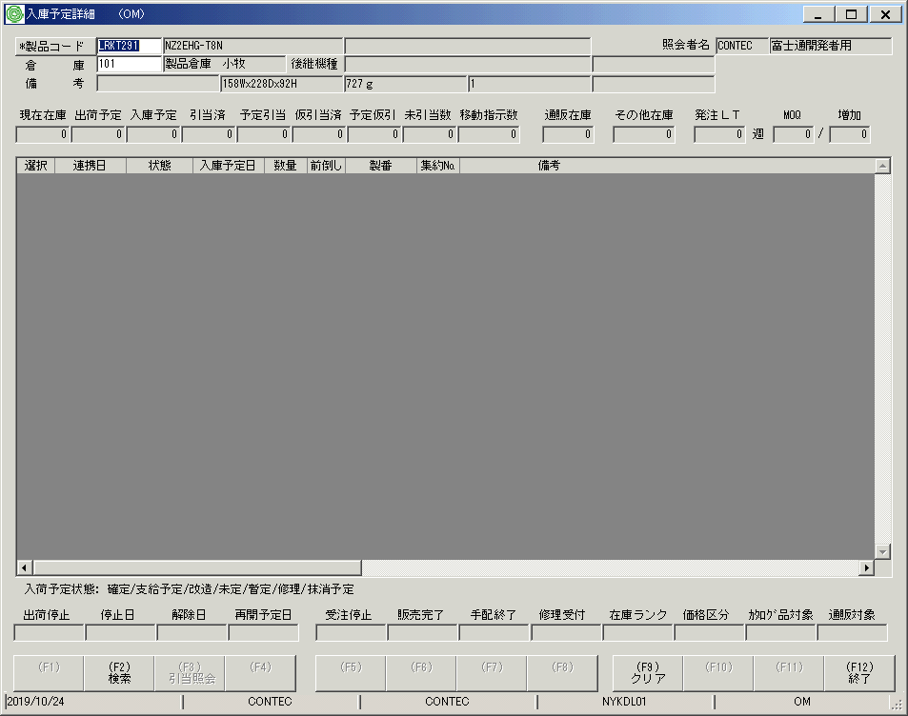
 |  |  | 操作内容 | 「終了」をクリックします。

 |  |  | ２．１．１０．[入庫予定詳細 （OM）]ウィンドウ - [総合情報システム]ウィンドウ |  |  | 確認日 | 結果
 |  |  | 画面 | 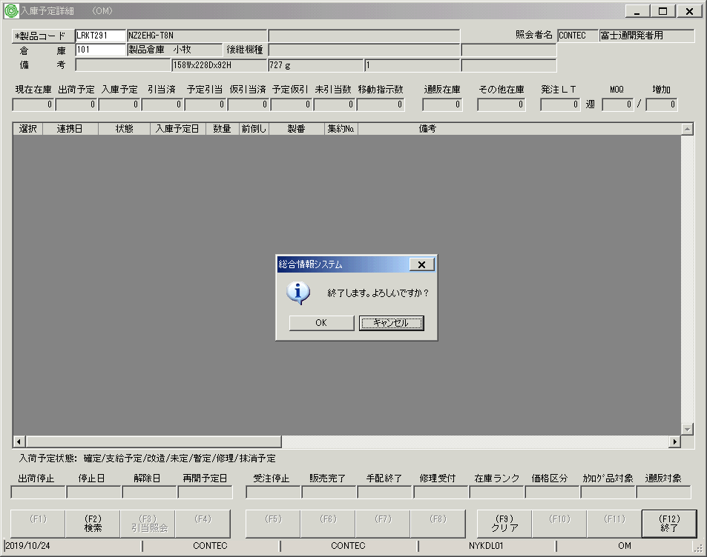
 |  |  | 操作内容 | 「OK」をクリックします。

画面(引当状況照会)（ヘッダー部)
画面項目説明 |  |  |  | ユーザ名：㈱コンテック殿 |  |  |  |  |  |  | ｼｽﾃﾑ名：新総合情報システム |  |  |  |  | ﾌﾟﾛｾｽID/名：販売システム |  | 作成日:２００７年０７月２６日
 |  |  |  |  |  |  |  |  |  |  | ｼﾞｮﾌﾞID/名：TNA／棚卸 |  |  |  |  | ﾌﾟﾛｸﾞﾗﾑID/名：TNADL71/推定在庫照会(引当在庫照会) |  | 作成者：TOM) 泉本

 | 【画面項目説明】 |  | 画面名：推定在庫照会（引当状況照会） |  |  |  |  |  |  |  |  |  | FormID：TNADL71 |  | ﾓｰﾄﾞ
 |  |  |  |  |  |  |  |  |  |  |  |  |  |  | 権限
 | № | 入出力項目名 |  |  | 入力 |  | 表示 | 属性 | 表示桁 | 入力桁 | レ | データソース |  | 項目名(初期値） |  |  | 項目説明
 |  |  |  |  | 必須 | 任意

 | 1 | 製品コード |  |  |  |  | ○ | X | 810 |  |  | 推定在庫照会画面から継承 |  | 製品コード
 | 2 | 型式 |  |  |  |  | ○ | 9 | 8 |  |  | 推定在庫照会画面から継承 |  | 型式
 | 3 | 品名 |  |  |  |  | ○ | 9 | 2 |  |  | 推定在庫照会画面から継承 |  | 品名
 | 4 | 入出庫日 |  |  |  |  | ○ | 9 | 8 |  |  | 推定在庫照会WK（パラメータ） |  | 入出庫日
 | 5 | 出庫 |  |  |  |  | ○ | 9 | 6 |  |  | 推定在庫照会WK（パラメータ） |  | 出庫数
 | 6 | 引当 |  |  |  |  | ○ | 9 | 6 |  |  | 推定在庫照会WK（パラメータ） |  | 引当数
 | 7 | 状態 |  |  |  |  | ○ | NX | 2 |  |  | 推定在庫照会WK（パラメータ） |  | 状態
 | 8 | 入庫 |  |  |  |  | ○ | 9 | 6 |  |  | 推定在庫照会WK（パラメータ） |  | 入庫数
 | 9 | 推定 |  |  |  |  | ○ | 9 | 6 |  |  | 推定在庫照会WK（パラメータ） |  | 推定在庫数
 | 10 | 登録日 |  |  |  |  | ○ | 9 | 8 |  |  | 推定在庫照会WK（パラメータ） |  | タイムスタンプ（日付）
 | 11 | 製番 |  |  |  |  | ○ | X | 10 |  |  | 推定在庫照会WK（パラメータ） |  | 製番
 | 12 | 得意先 |  |  |  |  | ○ | NX | 20 |  |  | 推定在庫照会WK（パラメータ） |  | 得意先略称
 | 13 | 倉庫 |  |  |  |  | ○ | NX | 20 |  |  | 推定在庫照会WK（パラメータ） |  | 倉庫名
 | 14 | 客先注文№ |  |  |  |  | ○ | X | 23 |  |  | 推定在庫照会WK（パラメータ） |  | 客先注文№
 | 15 | 照会者コード |  |  |  |  | ○ | X | 6 |  |  |  |  |  |  |  | ログイン担当者コード
 | 16 | 照会者名 |  |  |  |  | ○ | NX | 20 |  |  | 担当者マスタ |  | 担当者名 |  |  | 担当者ｺｰﾄﾞ＝画面.ログイン担当者ｺｰﾄﾞ
 | 17
 | 18
 | 19
 | 20
 | 21
 | 22
 | 23
 | 24
 | 25
 | 26
 | 27
 | 28
 | 29
 | 30
 | 31
 | 32
 | 33
 | 34
 | 35
 | 36
 | 37
 | 38
 | 39
 | 40
 | 41
 | 42
 | 43
 | 44

起動元EXE
システム情報
制御ファイル
データファイル

画面(引当状況照会）(明細・見積データ）
画面項目説明 |  |  |  | ユーザ名：㈱コンテック殿 |  |  |  |  |  |  | ｼｽﾃﾑ名：新総合情報システム |  |  |  |  | ﾌﾟﾛｾｽID/名：販売システム |  |  |  |  |  | 作成日:２００７年０７月２６日
 |  |  |  |  |  |  |  |  |  |  | ｼﾞｮﾌﾞID/名：TNA／棚卸 |  |  |  |  | ﾌﾟﾛｸﾞﾗﾑID/名：TNADL71/推定在庫照会(引当在庫照会) |  |  |  |  |  | 作成者：TOM) 泉本

 | 【画面項目説明】 |  | 画面名：推定在庫照会（引当状況照会）【見積データの場合】 |  |  |  |  |  |  |  |  |  | FormID：TNADL71C |  | ﾓｰﾄﾞ
 |  |  |  |  |  |  |  |  |  |  |  |  |  |  | 権限
 | № | 入出力項目名 |  |  | 入力 |  | 表示 | 属性 | 表示桁 | 入力桁 | レ | データソース |  | 項目名(初期値） |  |  | 項目説明
 |  |  |  |  | 必須 | 任意

 | 1 | 種別 |  |  |  |  | ○ | NX | 4 |  |  | 引当内訳ファイル |  | トラン種別 |  |  |  | １：見積
 | 1 | 種別 |  |  |  |  | ○ | NX | 4 |  |  |  |  |  |  |  | ロット番号 = 空白："実在庫"
 |  |  |  |  |  |  |  |  |  |  |  |  |  |  |  |  | 空白以外："入庫予定"
 | 2 | 製番 |  |  |  |  | ○ | X | 20 |  |  | 引当内訳ファイル |  | トラン番号
 | 3 | 入出庫日 |  |  |  |  | ○ | 9 | 8 |  |  | 引当内訳ファイル |  | トラン日付 |  |  | 西暦："YYYY/MM/DD"
 | 4 | 出庫 |  |  |  |  | ○ | 9 | 6 |  |  | 見積トラン |  | 見積数量 |  |  | 書式："#,##0" |  | ゼロ固定
 | 5 | 引当 |  |  |  |  | ○ | 9 | 6 |  |  | 引当内訳ファイル |  | 引当数 |  |  | 書式："#,##0"
 | 6 | 自／手 |  |  |  |  | ○ | NX | 2 |  |  | 引当内訳ファイル |  | 自動手動引当区分 |  |  |  | Ａ：自動 Ｍ：手動
 | 7 | 入庫 |  |  |  |  | ○ | 9 | 6 |  |  |  |  |  |  |  | 書式："#,##0" |  |  |  | ゼロ固定
 | 7 | 入庫 |  |  |  |  | ○ | 9 | 6 |  |  |  |  |  |  |  | 書式："#,##0"
 |  |  |  |  |  |  |  |  |  |  |  |  |  |  |  |  | ロット番号が空白：倉庫別在庫マスタ.現在在庫数
 |  |  |  |  |  |  |  |  |  |  |  |  |  |  |  |  | 空白以外：入荷予定ファイル.入庫数量 - 入荷予定ファイル.入庫済数量
 | 8 | 得意先 |  |  |  |  | ○ | NX | 30 |  |  | 見積見出しトラン |  | 得意先略称 |  |  | 頭30バイトを編集 |  |  | 空白
 | 8 | 営業部門 |  |  |  |  | ○ | NX | 30 |  |  | 見積見出しトラン |  | 営業部門名 |  |  | 頭30バイトを編集 |  |  | 空白
 | 9 | 倉庫 |  |  |  |  | ○ | NX | 20 |  |  | 倉庫マスタ |  | 倉庫名 |  |  | 引当内訳ファイルの倉庫コードをキーに参照する
 | 10
 | 11
 | 12
 | 13
 | 14
 | 15
 | 16
 | 17
 | 18
 | 19
 | 20
 | 21
 | 22
 | 23
 | 24
 | 25
 | 26
 | 27
 | 28
 | 29
 | 30
 | 31
 | 32
 | 33
 | 34
 | 35
 | 36
 | 37
 | 38
 | 39

起動元EXE
システム情報
制御ファイル
データファイル

画面(引当状況照会）(明細・受注データ）
画面項目説明 |  |  |  | ユーザ名：㈱コンテック殿 |  |  |  |  |  |  | ｼｽﾃﾑ名：新総合情報システム |  |  |  |  | ﾌﾟﾛｾｽID/名：販売システム |  |  |  |  |  | 作成日:２００７年０７月２６日
 |  |  |  |  |  |  |  |  |  |  | ｼﾞｮﾌﾞID/名：TNA／棚卸 |  |  |  |  | ﾌﾟﾛｸﾞﾗﾑID/名：TNADL71/推定在庫照会(引当在庫照会) |  |  |  |  |  | 作成者：TOM) 泉本

 | 【画面項目説明】 |  | 画面名：推定在庫照会（引当状況照会）【受注データの場合】 |  |  |  |  |  |  |  |  |  | FormID：TNADL71C |  | ﾓｰﾄﾞ
 |  |  |  |  |  |  |  |  |  |  |  |  |  |  | 権限
 | № | 入出力項目名 |  |  | 入力 |  | 表示 | 属性 | 表示桁 | 入力桁 | レ | データソース |  | 項目名(初期値） |  |  | 項目説明
 |  |  |  |  | 必須 | 任意

 | 1 | 種別 |  |  |  |  | ○ | NX | 4 |  |  | 引当内訳ファイル |  | トラン種別 |  |  |  | ２：受注
 | 1 | 種別 |  |  |  |  | ○ | NX | 4 |  |  |  |  |  |  |  | ロット番号 = 空白："実在庫"
 |  |  |  |  |  |  |  |  |  |  |  |  |  |  |  |  | 空白以外："入庫予定"
 | 2 | 製番 |  |  |  |  | ○ | X | 20 |  |  | 引当内訳ファイル |  | トラン番号
 | 3 | 入出庫日 |  |  |  |  | ○ | 9 | 8 |  |  | 引当内訳ファイル |  | トラン日付 |  |  | 西暦："YYYY/MM/DD"
 | 4 | 出庫 |  |  |  |  | ○ | 9 | 6 |  |  | 受注トラン |  | 受注数量－出荷実績数量 |  |  | 書式："#,##0" |  | ゼロ固定
 | 5 | 引当 |  |  |  |  | ○ | 9 | 6 |  |  | 引当内訳ファイル |  | 引当数 |  |  | 書式："#,##0"
 | 6 | 自／手 |  |  |  |  | ○ | NX | 2 |  |  | 引当内訳ファイル |  | 自動手動引当区分 |  |  |  | Ａ：自動 Ｍ：手動
 | 7 | 入庫 |  |  |  |  | ○ | 9 | 6 |  |  |  |  |  |  |  | 書式："#,##0" |  |  |  | ゼロ固定
 | 7 | 入庫 |  |  |  |  | ○ | 9 | 6 |  |  |  |  |  |  |  | 書式："#,##0"
 |  |  |  |  |  |  |  |  |  |  |  |  |  |  |  |  | ロット番号が空白：倉庫別在庫マスタ.現在在庫数
 |  |  |  |  |  |  |  |  |  |  |  |  |  |  |  |  | 空白以外：入荷予定ファイル.入庫数量 - 入荷予定ファイル.入庫済数量
 | 8 | 得意先 |  |  |  |  | ○ | NX | 30 |  |  | 受注見出しトラン |  | 得意先略称 |  |  | 頭30バイトを編集 |  |  | 空白
 | 9 | 営業部門 |  |  |  |  | ○ | NX | 30 |  |  | 受注見出しトラン |  | 営業部門名 |  |  | 頭30バイトを編集 |  |  | 空白
 | 10 | 倉庫 |  |  |  |  | ○ | NX | 20 |  |  | 倉庫マスタ |  | 倉庫名 |  |  | 引当内訳ファイルの倉庫コードをキーに参照する
 | 11
 | 12
 | 13
 | 14
 | 15
 | 16
 | 17
 | 18
 | 19
 | 20
 | 21
 | 22
 | 23
 | 24
 | 25
 | 26
 | 27
 | 28
 | 29
 | 30
 | 31
 | 32
 | 33
 | 34
 | 35
 | 36
 | 37
 | 38
 | 39

起動元EXE
システム情報
制御ファイル
データファイル

画面(引当状況照会）(明細・支給品データ）
画面項目説明 |  |  |  | ユーザ名：㈱コンテック殿 |  |  |  |  |  |  | ｼｽﾃﾑ名：新総合情報システム |  |  |  |  | ﾌﾟﾛｾｽID/名：販売システム |  |  |  |  | 作成日:２００７年０７月２６日
 |  |  |  |  |  |  |  |  |  |  | ｼﾞｮﾌﾞID/名：TNA／棚卸 |  |  |  |  | ﾌﾟﾛｸﾞﾗﾑID/名：TNADL71/推定在庫照会(引当在庫照会) |  |  |  |  | 作成者：TOM) 泉本

 | 【画面項目説明】 |  | 画面名：推定在庫照会（引当状況照会）【支給品データの場合】 |  |  |  |  |  |  |  |  |  | FormID：TNADL71C |  | ﾓｰﾄﾞ
 |  |  |  |  |  |  |  |  |  |  |  |  |  |  | 権限
 | № | 入出力項目名 |  |  | 入力 |  | 表示 | 属性 | 表示桁 | 入力桁 | レ | データソース |  | 項目名(初期値） |  |  | 項目説明
 |  |  |  |  | 必須 | 任意

 | 1 | 種別 |  |  |  |  | ○ | NX | 4 |  |  | 引当内訳ファイル |  | トラン種別 |  |  |  | ３：支給
 | 1 | 種別 |  |  |  |  | ○ | NX | 4 |  |  |  |  |  |  |  | ロット番号 = 空白："実在庫"
 |  |  |  |  |  |  |  |  |  |  |  |  |  |  |  |  | 空白以外："入庫予定"
 | 1 | 出庫 |  |  |  |  | ○ | 9 | 6 |  |  | 支給品ファイル |  | 出庫予定数量－出荷指示数 |  |  | 書式："#,##0" |  | ゼロ固定
 | 2 | 引当 |  |  |  |  | ○ | 9 | 6 |  |  | 引当内訳ファイル |  | 引当数 |  |  | 書式："#,##0"
 | 3 | 自／手 |  |  |  |  | ○ | NX | 2 |  |  | 引当内訳ファイル |  | 自動手動引当区分 |  |  |  | Ａ：自動 Ｍ：手動
 | 4 | 入庫 |  |  |  |  | ○ | 9 | 6 |  |  |  |  |  |  |  | 書式："#,##0" |  |  | ゼロ固定
 | 7 | 入庫 |  |  |  |  | ○ | 9 | 6 |  |  |  |  |  |  |  | 書式："#,##0"
 |  |  |  |  |  |  |  |  |  |  |  |  |  |  |  |  | ロット番号が空白：倉庫別在庫マスタ.現在在庫数
 |  |  |  |  |  |  |  |  |  |  |  |  |  |  |  |  | 空白以外：入荷予定ファイル.入庫数量 - 入荷予定ファイル.入庫済数量
 | 5 | 得意先 |  |  |  |  | ○ | NX | 30 |  |  |  |  |  |  |  |  | 空白
 | 6 | 営業部門 |  |  |  |  | ○ | NX | 30 |  |  |  |  |  |  |  |  | 空白
 | 7 | 倉庫 |  |  |  |  | ○ | NX | 20 |  |  | 倉庫マスタ |  | 倉庫名 |  |  | 引当内訳ファイルの倉庫コードをキーに参照する
 | 8
 | 9
 | 10
 | 11
 | 12
 | 13
 | 14
 | 15
 | 16
 | 17
 | 18
 | 19
 | 20
 | 21
 | 22
 | 23
 | 24
 | 25
 | 26
 | 27
 | 28
 | 29
 | 30
 | 31
 | 32
 | 33
 | 34
 | 35
 | 36
 | 37
 | 38

起動元EXE
システム情報
制御ファイル
データファイル

画面(引当状況照会）(明細・製番出庫データ）
画面項目説明 |  |  |  | ユーザ名：㈱コンテック殿 |  |  |  |  |  |  | ｼｽﾃﾑ名：新総合情報システム |  |  |  |  | ﾌﾟﾛｾｽID/名：販売システム |  |  |  |  |  | 作成日:２００７年０７月２６日
 |  |  |  |  |  |  |  |  |  |  | ｼﾞｮﾌﾞID/名：TNA／棚卸 |  |  |  |  | ﾌﾟﾛｸﾞﾗﾑID/名：TNADL71/推定在庫照会(引当在庫照会) |  |  |  |  |  | 作成者：TOM) 泉本

 | 【画面項目説明】 |  | 画面名：推定在庫照会（引当状況照会）【製番出庫データの場合】 |  |  |  |  |  |  |  |  |  | FormID：TNADL71C |  | ﾓｰﾄﾞ
 |  |  |  |  |  |  |  |  |  |  |  |  |  |  | 権限
 | № | 入出力項目名 |  |  | 入力 |  | 表示 | 属性 | 表示桁 | 入力桁 | レ | データソース |  | 項目名(初期値） |  |  | 項目説明
 |  |  |  |  | 必須 | 任意

 | 1 | 種別 |  |  |  |  | ○ | NX | 4 |  |  | 引当内訳ファイル |  | トラン種別 |  |  |  | ４：製番
 | 1 | 種別 |  |  |  |  | ○ | NX | 4 |  |  |  |  |  |  |  | ロット番号 = 空白："実在庫"
 |  |  |  |  |  |  |  |  |  |  |  |  |  |  |  |  | 空白以外："入庫予定"
 | 2 | 製番 |  |  |  |  | ○ | X | 20 |  |  | 引当内訳ファイル |  | トラン番号
 | 3 | 入出庫日 |  |  |  |  | ○ | 9 | 8 |  |  | 引当内訳ファイル |  | トラン日付 |  |  | 西暦："YYYY/MM/DD"
 | 4 | 出庫 |  |  |  |  | ○ | 9 | 6 |  |  | 製番出庫ファイル |  | 出荷指示数量－出庫済数 |  |  | 書式："#,##0" |  | ゼロ固定
 | 5 | 引当 |  |  |  |  | ○ | 9 | 6 |  |  | 引当内訳ファイル |  | 引当数 |  |  | 書式："#,##0"
 | 6 | 自／手 |  |  |  |  | ○ | NX | 2 |  |  | 引当内訳ファイル |  | 自動手動引当区分 |  |  |  | Ａ：自動 Ｍ：手動
 | 7 | 入庫 |  |  |  |  | ○ | 9 | 6 |  |  |  |  |  |  |  | 書式："#,##0" |  |  |  | ゼロ固定
 | 7 | 入庫 |  |  |  |  | ○ | 9 | 6 |  |  |  |  |  |  |  | 書式："#,##0"
 |  |  |  |  |  |  |  |  |  |  |  |  |  |  |  |  | ロット番号が空白：倉庫別在庫マスタ.現在在庫数
 |  |  |  |  |  |  |  |  |  |  |  |  |  |  |  |  | 空白以外：入荷予定ファイル.入庫数量 - 入荷予定ファイル.入庫済数量
 | 8 | 得意先 |  |  |  |  | ○ | NX | 30 |  |  | 製番出庫ファイル |  | 得意先略称 |  |  | 頭30バイトを編集 |  |  | 空白
 | 9 | 営業部門 |  |  |  |  | ○ | NX | 30 |  |  |  |  |  |  |  |  | 空白
 | 10 | 倉庫 |  |  |  |  | ○ | NX | 20 |  |  | 倉庫マスタ |  | 倉庫名 |  |  | 引当内訳ファイルの倉庫コードをキーに参照する
 | 11
 | 12
 | 13
 | 14
 | 15
 | 16
 | 17
 | 18
 | 19
 | 20
 | 21
 | 22
 | 23
 | 24
 | 25
 | 26
 | 27
 | 28
 | 29
 | 30
 | 31
 | 32
 | 33
 | 34
 | 35
 | 36
 | 37
 | 38
 | 39

起動元EXE
システム情報
制御ファイル
データファイル

画面(引当状況照会）(明細・入荷予定データ）
画面項目説明 |  |  |  | ユーザ名：㈱コンテック殿 |  |  |  |  |  |  | ｼｽﾃﾑ名：新総合情報システム |  |  |  |  | ﾌﾟﾛｾｽID/名：販売システム |  |  |  | 作成日:２００７年０７月２６日
 |  |  |  |  |  |  |  |  |  |  | ｼﾞｮﾌﾞID/名：TNA／棚卸 |  |  |  |  | ﾌﾟﾛｸﾞﾗﾑID/名：TNADL71/推定在庫照会(引当在庫照会) |  |  |  | 作成者：TOM) 泉本

 | 【画面項目説明】 |  | 画面名：推定在庫照会（引当状況照会）【入荷予定データの場合】 |  |  |  |  |  |  |  |  |  | FormID：TNADL71C |  | ﾓｰﾄﾞ
 |  |  |  |  |  |  |  |  |  |  |  |  |  |  | 権限
 | № | 入出力項目名 |  |  | 入力 |  | 表示 | 属性 | 表示桁 | 入力桁 | レ | データソース |  | 項目名(初期値） |  |  | 項目説明
 |  |  |  |  | 必須 | 任意

 | 1 | 種別 |  |  |  |  | ○ | NX | 4 |  |  | 引当内訳ファイル |  | ロット番号 |  |  |  | ロット番号が空白でない場合、”入庫予定”と表示
 | 1 | 種別 |  |  |  |  | ○ | NX | 4 |  |  |  |  |  |  |  | 引当内訳ファイル．トラン種別が
 |  |  |  |  |  |  |  |  |  |  |  |  |  |  |  |  | 1："見積"、2："受注"、3："支給"、4："製番"
 | 2 | 製番 |  |  |  |  | ○ | X | 20 |  |  | 引当内訳ファイル |  | ロット番号
 | 2 | 製番 |  |  |  |  | ○ | X | 20 |  |  | 引当内訳ファイル |  |  |  |  | トラン番号 + "-" + 版数 + "-" + 行番号
 |  |  |  |  |  |  |  |  |  |  |  | 受注トラン |  | 製番
 |  |  |  |  |  |  |  |  |  |  |  | 引当内訳ファイル |  | トラン番号
 |  |  |  |  |  |  |  |  |  |  |  | 引当内訳ファイル |  | トラン番号
 | 3 | 入出庫日 |  |  |  |  | ○ | 9 | 8 |  |  | 引当内訳ファイル |  | 入庫予定日 |  |  | 西暦："YYYY/MM/DD"
 | 4 | 出庫 |  |  |  |  | ○ | 9 | 6 |  |  |  |  |  |  |  | 書式："#,##0" |  | ゼロ固定
 | 4 | 出庫 |  |  |  |  | ○ | 9 | 6 |  |  |  |  |  |  |  | 引当内訳ファイル．トラン種別が
 |  |  |  |  |  |  |  |  |  |  |  |  |  |  |  |  | 1：見積トラン.見積数量
 |  |  |  |  |  |  |  |  |  |  |  |  |  |  |  |  | 2：受注トラン.受注数量 - 出荷実績数量
 |  |  |  |  |  |  |  |  |  |  |  |  |  |  |  |  | 3：支給品ファイル.出庫予定数量 - 出荷指示数量
 |  |  |  |  |  |  |  |  |  |  |  |  |  |  |  |  | 4：製番出庫ファイル.出荷指示予定数 - 出庫済数
 | 5 | 引当 |  |  |  |  | ○ | 9 | 6 |  |  | 引当内訳ファイル |  | 引当数 |  |  | 書式："#,##0"
 | 6 | 自／手 |  |  |  |  | ○ | NX | 2 |  |  | 引当内訳ファイル |  | 自動手動引当区分 |  |  |  | Ａ：自動 Ｍ：手動
 | 7 | 入庫 |  |  |  |  | ○ | 9 | 6 |  |  | 入荷予定ファイル |  | 入荷済数量 |  |  | 書式："#,##0"
 | 8 | 得意先 |  |  |  |  | ○ | NX | 30 |  |  |  |  |  |  |  |  | 空白
 | 8 | 得意先 |  |  |  |  | ○ | NX | 30 |  |  |  |  |  |  |  | 引当内訳ファイル．トラン種別が
 |  |  |  |  |  |  |  |  |  |  |  |  |  |  |  |  | 1：見積トラン.得意先略称
 |  |  |  |  |  |  |  |  |  |  |  |  |  |  |  |  | 2：受注トラン.得意先略称
 |  |  |  |  |  |  |  |  |  |  |  |  |  |  |  |  | 3：空白
 |  |  |  |  |  |  |  |  |  |  |  |  |  |  |  |  | 4：製番出庫ファイル.得意先略称
 | 9 | 営業部門 |  |  |  |  | ○ | NX | 30 |  |  |  |  |  |  |  |  | 空白
 | 9 | 営業部門 |  |  |  |  | ○ | NX | 30 |  |  |  |  |  |  |  | 引当内訳ファイル．トラン種別が
 |  |  |  |  |  |  |  |  |  |  |  |  |  |  |  |  | 1：見積見出トラン.営業部門名
 |  |  |  |  |  |  |  |  |  |  |  |  |  |  |  |  | 2：受注見出しトラン.部門名
 |  |  |  |  |  |  |  |  |  |  |  |  |  |  |  |  | 3：空白
 |  |  |  |  |  |  |  |  |  |  |  |  |  |  |  |  | 4：空白
 | 10 | 倉庫 |  |  |  |  | ○ | NX | 20 |  |  | 倉庫マスタ |  | 倉庫名 |  |  | 引当内訳ファイルの倉庫コードをキーに参照する
 | 11
 | 12
 | 13
 | 14
 | 15
 | 16
 | 17
 | 18
 | 19
 | 20
 | 21
 | 22
 | 23

起動元EXE
システム情報
制御ファイル
データファイル

